互感器极性测试
按接线图先检查接线正确，然后在电流互感器接入直流毫安表 |  | 段落
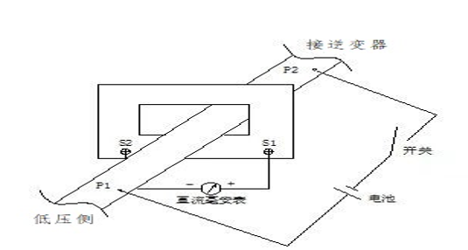

 | 变压器电流互感器二次线圈接线检查： | 列表
 | A相：正极接LHa-S1，C相：正极接LHc-S1，负极分别对应接电表LHa-S2、LHc-S2 | 字母列表
 | 分别在CT一次铜排（线缆）A相、C相用干电池做搭放状（低压侧为正极，PCS侧为负极），此时直流毫安表应正走为正极性，反之负极性为错 | 字母列表
 | 辅变压器电流互感器二次线圈接线检查： | 列表
 | A相：正极接TA1-S1，B相：正极接TA2-S1，C相：正极接TA3-S1，负极分别对应接电表TA1-S2、TA2-S2、TA3-S2 | 字母列表
 | 分别在CT一次铜排（线缆）A相、B相、C相用干电池做搭放状（变压器侧为正极，负载侧为负极），此时直流毫安表应正走为正极性，反之负极性为错 | 字母列表

系统供电测试
供电测试 | 上电前，确认QF1～QF13断路器闭合后，上下正常导通，所有熔丝上下正常导通 |  |  |  |  |  |  |  | 符号列表
 | 变压器分接开关处于额定档位 |  |  |  |  |  |  |  | 符号列表
 | 确认未接线的断路器闭合后下端电压正常 |  |  |  |  |  |  |  | 符号列表
 | 断开QF13（确认断路器上下两端处于断路状态），在辅助变压器低压侧外接AC 380V电源（线路过长需增加就近控制开关），测量QF13下端为AC 800V（不闭合） |  |  |  |  |  |  |  | 列表
 | 打开UPS后，测量90QF上端为AC 220V，确认无误后，闭合90QF |  |  |  |  |  |  |  | 列表
 | 测量2QF1～2QF5上端电压为AC 220V，确认无误后，闭合2QF1～2QF5，电池箱220V线路、本柜控制电源、升压变控制电源、变压器电源供电正常 |  |  |  |  |  |  |  | 列表
 | 测量QF14上端电压为AC 380V 相零AC 220V，确认无误后，闭合QF14 |  |  |  |  |  |  |  | 列表
 | 测量1QF1、1QF上端电压为AC 380V 相零AC 220V，确认无误后，闭合1QF1、1QF |  |  |  |  |  |  |  | 列表
 | 测量1QF6、LY上端电压相间AC 380V 相零AC 220V |  |  |  |  |  |  |  | 列表
 | 测量1QF2～1QF5、91QF上端电压为AC 220V，确认无误后，闭合1QF2～1QF5、91QF，环网柜控制电源、照明、插座、风扇供电正常，UPS由电池供电转为市电供电 |  |  |  |  |  |  |  | 列表
照明、应急灯、插座检查 | 闭合照明&插座供电开关，箱内装有的照明灯应该全亮，箱内控制灯的开关需对应正确。如果照明灯受门的行程开关控制，关上所有装有行程开关的门，灯应该全熄灭，打开其中任何一扇门，灯应自动点亮 |  |  |  |  |  |  |  | 列表
 | 如有应急灯，断开照明&插座供电开关，应急灯应亮起 |  |  |  |  |  |  |  | 列表
 | 测量测试插座的电压为220V |  |  |  |  |  |  |  | 列表
门板指示灯检查 | 白灯（HL1） |  | 市电电源指示灯（市电输出正常时，灯亮） |  |  |  |  |  | 列表
 | 红灯（HL2） |  | UPS指示灯（UPS输出正常时，灯亮） |  |  |  |  |  | 列表
 | 黄灯（HL3） |  | 系统故障指示灯（需EMS配置程序，搭配信号测试） |  |  |  |  |  | 列表
温湿度控制器 | 传输方式：1个起始位，8个数据位，最小的有效位先发送，无奇偶校验位，1个停止位，CRC (循环冗余校验) |  |  |  |  |  |  |  | 段落
 | 在正常情况下，仪表处于正常工作状态，此时按下 SET 键持续 3 秒， 进入系统设置模式，按回车键输入密码， 出厂默认为 0000 ，密码正确(显示 YES) ，自动进入主菜单 |  |  |  |  |  |  |  | 列表
 | 进入主菜单后区域1显示"CH1"，按回车键进入通道1工作参数设置，按左右键则切换到其他同一级菜单，这一级菜单有"CH2"，"CH3"，"COMM"，"DISP"，"CTRL"，"tr.1"，"tr.2"，"VErn"，分别为设置通道2，通道3的工作参数，设置通讯，设置显示模式，按键强制加热、鼓风时间设置，变送1设置，变送2设置，查看软件版本 |  |  |  |  |  |  |  | 列表
 | 序号 | 参数代号 | 参数名称 | 范围值 | 设置值(WS1) | 设置值(WS2) | 设置值(WS3) | 设置值(WS4) | 表头
 | 1 | CH1 | 通道1 | ON/OFF | ON | ON | ON | ON | 表格
 | 2 | FAn.C | 鼓风降温 | 0.0℃～99.9℃ | 43.0℃ | 43.0℃ | 43.0℃ | 43.0℃ | 表格
 | 3 | HYS.U | 鼓风降温回滞量 | / | 5 | 5 | 5 | 5 | 表格
 | 4 | Addr | 地址 | 1～247 | 1 | 2 | 3 | 4 | 表格
 | 5 | bAud | 波特率 | 1200、2400、4800、9600、19200 | 9600 | 9600 | 9600 | 9600 | 表格
风扇测试 | 低压室温度控制器WS1温度＞43℃，低压室环境风扇（1F1、1F2、1F3）启动，可正常工作，WS1温度＜38℃，风扇停止 |  |  |  |  |  |  |  | 列表
 | 测控室温度控制器WS2温度＞43℃，测控室环境风扇（1F）启动，可正常工作，WS2温度＜38℃，风扇停止 |  |  |  |  |  |  |  | 列表
 | 高压室温度控制器WS3温度＞43℃，高压室环境风扇（2F）启动，可正常工作，WS3温度＜38℃，风扇停止；在（2F）停止工作时，将SA开关打至ON，风扇可正常启动，运行一分钟后，将开关打至OFF，风扇停止 |  |  |  |  |  |  |  | 列表
 | 辅助变室温度控制器WS4温度＞43℃，辅助变室环境风扇（1F4、1F5、1F6、1F7）启动，可正常工作，WS4温度＜38℃，风扇可正常停止 |  |  |  |  |  |  |  | 列表
 | 测试过程中，确认各风扇的方向 |  |  |  |  |  |  |  | 列表
空调 | 参数名 |  |  | 设置值 |  | 设置范围 |  |  | 表头
 | 制冷点 |  |  | 35℃ |  | [15~50]℃ |  |  | 表格
 | 回差 |  |  | 5℃ |  | [1~10]℃ |  |  | 表格
 | 加热点 |  |  | 5℃ |  | [-15~25]℃ |  |  | 表格
 | 回差 |  |  | 5℃ |  | [1~10]℃ |  |  | 表格
 | 备注 | 制冷开启点=制冷点+回差，当机柜内部温度超过制冷开启点，开始制冷运行；当柜内温度低于制冷点，制冷运行停止 |  |  |  |  |  |  | 表格
 |  | 加热开启点=加热点-回差，当机柜内部温度低于加热开启点，开始加热运行；当机柜内部温度高于加热点，停止加热 |  |  |  |  |  |  | 表格
电表参数 | 核对电表参数与下表保持一致 |  |  |  |  |  |  |  | 列表
 | 第1级菜单 |  | PM1数值 | PM2数值 | 说明 |  |  |  | 表头
 |  |  | 701 | 701 | 编程密码codE设置，出厂默认用户密码为701。 |  |  |  | 表格
 |  |  | 10 | 1 | 电压变比： 用于设置输入回路电压变比。 电压经互感器接入线路时，Pt=一次回路额定电压/二次回路额定电压； 电压直接接线路入时，Pt应设置为1.0。 |  |  |  | 表格
 |  |  | 500 | 20 | 电流变比，用于设置输入回路电流变比： 电流经互感器接入线路时，IrAt=一次回路额定电流/二次回路额定电流； 电流直接接线路入时，IrAt应设置为1。 |  |  |  | 表格
 |  |  | n.33 | n.34 | 选择接线方式： 0：n.34表示三相四线； 1：n.33表示三相三线 |  |  |  | 表格
 |  |  | n.2 | n.2 | 通讯协议切换: 1: DL/T 645-2007; 2: ModBus 协议,n.2; 3: ModBus 协议,n.l; 4: ModBus 协议,E.1; 5: ModBus 协议,o.1; |  |  |  | 表格
 |  |  | 1 | 2 | 通讯地址 |  |  |  | 表格
 |  |  | 9600 | 9600 | 通讯波特率： 0：通讯波特率为1200bps 1：通讯波特率为2400bps 2：通讯波特率为4800bps 3：通讯波特率为9600bps。 |  |  |  | 表格
断路器整定值 | 断路器名称 |  |  | 设定名称 |  | 设定值 |  |  | 表头
 | QFM |  |  | Ir |  | 0.9 |  |  | 表格
 |  |  |  | Tr |  | 12 |  |  | 表格
 |  |  |  | lsd |  | 1.5 |  |  | 表格
 |  |  |  | li |  | 6 |  |  | 表格
 |  |  |  | TSd |  | On 0.3 |  |  | 表格
 |  |  |  | lg |  | D |  |  | 表格
 |  |  |  | Tg |  | On 0.1 |  |  | 表格
 | QF13 |  |  | Ir |  | 0.7 |  |  | 表格
 |  |  |  | li |  | 10 |  |  | 表格
电压频率检测装置 | 程序选择Programm 2.01，按照IP表修改设备IP |  |  |  |  |  |  |  | 列表
 | 使用网线，网页登入设备，按照下列图示设置 |  |  |  |  |  |  |  | 列表
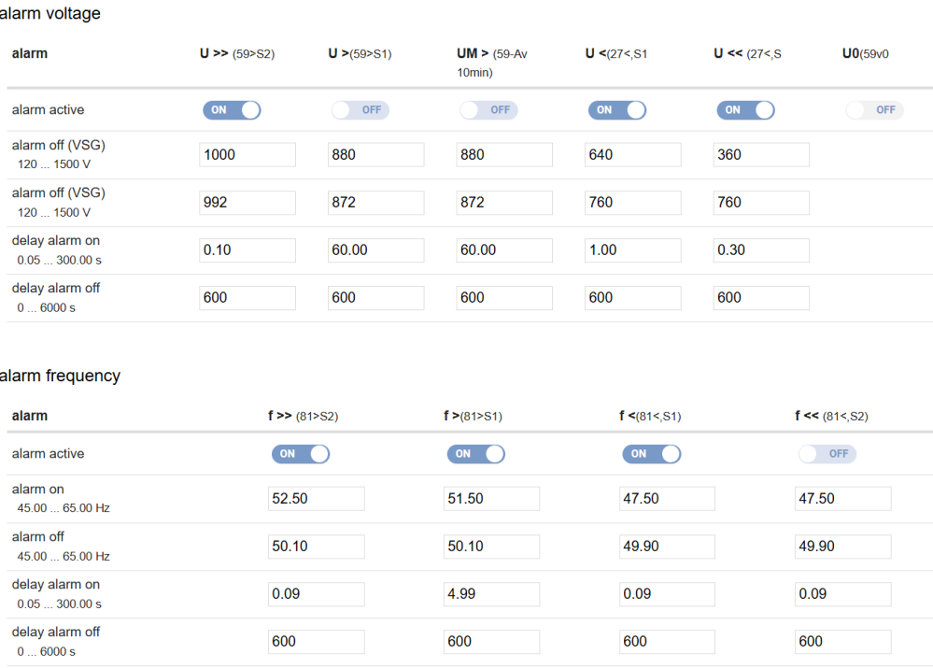
 | 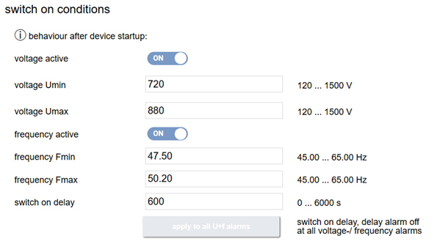

 | 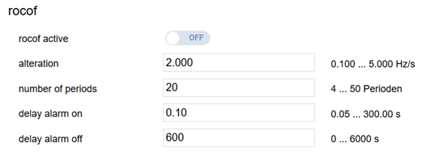
绝缘监测装置 | 跳闸由客户设定，出厂默认告警 |  |  |  |  |  |  |  | 段落
 | 设定名称 |  |  |  | 设定值 |  |  |  | 表头
 | VW |  |  |  | 250kΩ |  |  |  | 表格
 | AL |  |  |  | 150kΩ |  |  |  | 表格
 | Ce/uF |  |  |  | 3000 |  |  |  | 表格
 | tv/Un |  |  |  | 0 |  |  |  | 表格
信号测试 | 使用 ETH-MODBUS-IO16R数据采集模块上位机，模拟并触发相应的信号，目测上位机相应状态信号动作正确，模块对应灯亮起(需核对DO输出点位正确)，控制电源柜门板黄灯亮起（故障指示灯HL3）,LEMS相应告警正确（需网线连接LEMS设备LAN口，输入LAN口对应IP，登入EMS系统） |  |  |  |  |  |  |  | 段落
 | 序号 | 5n | 信号名称 |  |  | 状态 | 故障指示灯状态 |  | 表头
 | 1 | 0.0 | 高压断路器合闸信号 |  |  | 合闸置1 | / |  | 表格
 | 2 | 0.1 | 环网柜低气压 |  |  | 触发置1 | 亮 |  | 表格
 | 3 | 0.2 | 急停按钮动作跳闸信号 |  |  | 触发置1 | 亮 |  | 表格
 | 4 | 0.3 | 烟感温感动作跳闸信号 |  |  | 触发置1 | 亮 |  | 表格
 | 5 | 0.4 | 变压器超温跳闸信号 |  |  | 触发置1 | 亮 |  | 表格
 | 6 | 0.5 | 浪涌告警信号（LY、LY1） |  |  | 告警置1 | 亮 |  | 表格
 | 7 | 0.6 | 变压器高温告警信号 |  |  | 触发置1 | 亮 |  | 表格
 | 8 | 0.7 | 变压器压力异常 |  |  | 触发置1 | 亮 |  | 表格
 | 9 | 1.0 | 备用 |  |  | / | / |  | 表格
 | 10 | 1.1 | 备用 |  |  | / | / |  | 表格
 | 11 | 1.2 | 高压室门禁告警信号 |  |  | 开门置1 | 亮 |  | 表格
 | 12 | 1.3 | 测控室门禁告警信号 |  |  | 开门置1 | 亮 |  | 表格
 | 13 | 1.4 | 油位低跳闸 |  |  | 触发置1 | 亮 |  | 表格
 | 14 | 1.5 | 油位高告警信号 |  |  | 触发置1 | 亮 |  | 表格
 | 15 | 1.6 | 变压器气体继电器告警信号 |  |  | 触发置1 | 亮 |  | 表格
 | 16 | 1.7 | 变压器气体继电器跳闸信号 |  |  | 触发置1 | 亮 |  | 表格
 | 17 | 1L 0.1 | 系统跳闸输出 |  |  | 触发置1 | 亮 |  | 表格
 | 18 | 4L 1.4 | 系统故障输出至指示灯 |  |  | 触发置1 | 亮 |  | 表格
 | 19 | 4L 1.15 | 系统跳闸输出至指示灯 |  |  | 触发置1 | 亮 |  | 表格
 | 软件配置（艾莫迅） |  | 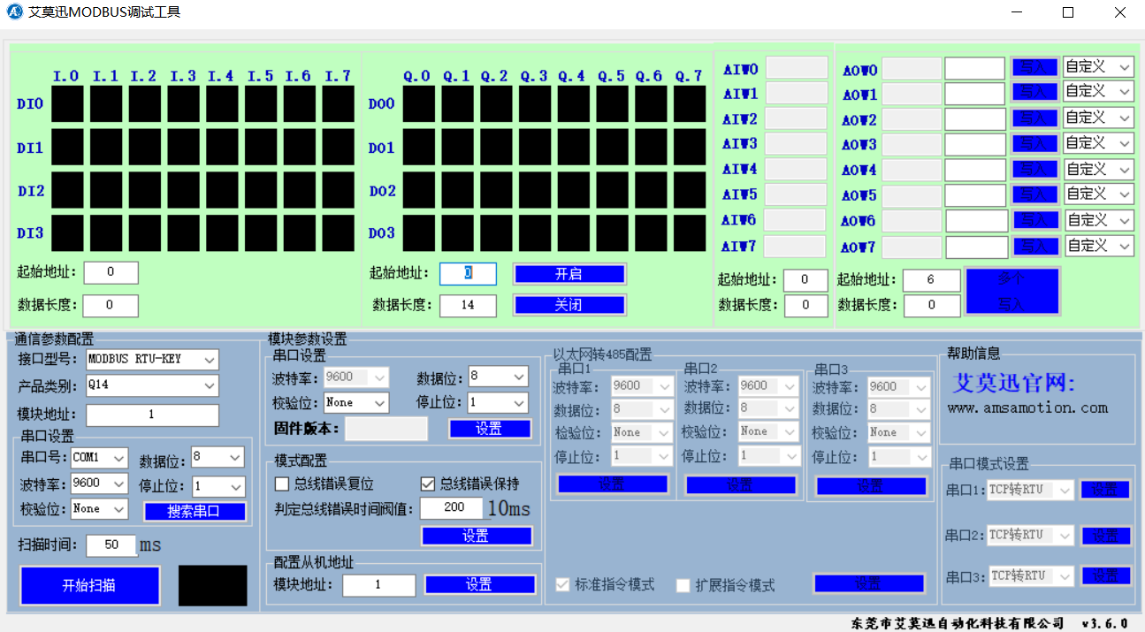 |  |  |  |  |  | 段落

 |  |  | 以网口方式与I/O模块建立通讯，默认IP地址为192.168.1.12.登录后 |  |  |  |  |  | 列表
 |  |  | 将以太网设置中模块IP地址修改为（参照IP表），点击右方同一水平线位置的“设置”按钮，RUN灯常亮5S后恢复闪烁，再将模块断电至少3S后上电，新设置串口模式及新设置IP即生效 |  |  |  |  |  | 列表
 |  |  | 核对参数，波特率为9600，数据位为8，检验位为None，停止位为1及IP地址（参照IP表） |  |  |  |  |  | 列表
 | 如软件配置不成功，使用默认IP在网页上进行更改 |  |  |  |  |  |  |  | 列表
KM1 2508继电器测试 | 断开90QF，断开91QF，测量2QF1~2QF5无电压 |  |  |  |  |  |  |  | 列表
 | 闭合90QF，断开91QF，测量2QF1~2QF5正常带电AC 220V |  |  |  |  |  |  |  | 列表
 | 闭合90QF，闭合91QF，测量2QF1~2QF5正常带电AC 220V |  |  |  |  |  |  |  | 列表
 | 断开90QF，闭合91QF，测量2QF1~2QF5正常带电AC 220V |  |  |  |  |  |  |  | 列表
PCS程序确认及参数修改 | 外接直流源（设置直流电压1200V，电流10A，功率5kW）逐一上电，修改相关地址与参数并确认PCS程序是否与此项目要求的程序一致。（可搭配5.8.11~5.8.15同步进行） |  |  |  |  |  |  |  | 段落
 | PCS 参数相关设置 |  |  |  |  |  |  |  | 列表
 | Important |  |  | Rated | RatedFrequency(Hz) |  |  | 50 | 表格
 |  |  |  |  | RatedVoltage(V) |  |  | 800 | 表格
 |  |  |  |  | RatedPower(kw) |  |  | 200 | 表格
 |  |  |  |  | Standard |  |  | CEI-016 | 表格
 | Local |  |  | Start/Vrt | GFCICTChkEn |  |  | Disable | 表格
 |  |  |  | Battery | Battery Vendor |  |  | Gold | 表格
 |  |  |  |  | BatteryType |  |  | Li | 表格
 |  |  |  |  | chargeVoltLmt(v) |  |  | 1500 | 表格
 |  |  |  |  | DischarVoltLmt(V) |  |  | 1160 | 表格
 |  |  |  | Other | RemoteSel |  |  | Enable | 表格
 | Remote |  |  | Date | wRemotechargeVoltLimt(v) |  |  | 1500 | 表格
 |  |  |  |  | wRemoteDisChargeVoltLimt(V) |  |  | 1160 | 表格
 | PCS 地址相关设置 |  |  |  |  |  |  |  | 列表
 | PCS编号 |  | System |  |  |  |  |  | 表头
 |  |  | Network |  |  |  | Comport |  | 表头
 |  |  | ip address |  | mac address | gate way | 4g 485 address | 4g 485 baudrate | 表头
 | PCS 1 |  | 参照IP表 |  | MAC地址无重复即可 | 参照IP表 | 1 | 4800 | 表格
 | PCS 2 |  | 参照IP表 |  |  |  | 2 |  | 表格
 | PCS 3 |  | 参照IP表 |  |  |  | 3 |  | 表格
 | PCS 4 |  | 参照IP表 |  |  |  | 4 |  | 表格
 | PCS 5 |  | 参照IP表 |  |  |  | 5 |  | 表格
 | PCS 6 |  | 参照IP表 |  |  |  | 6 |  | 表格
 | PCS 7 |  | 参照IP表 |  |  |  | 7 |  | 表格
 | PCS 8 |  | 参照IP表 |  |  |  | 8 |  | 表格
 | PCS 9 |  | 参照IP表 |  |  |  | 9 |  | 表格
 | PCS 10 |  | 参照IP表 |  |  |  | 10 |  | 表格
 | PCS 11 |  | 参照IP表 |  |  |  | 11 |  | 表格
 | PCS 12 |  | 参照IP表 |  |  |  | 12 |  | 表格
EMS参数核对 | 设备的LAN口IP地址参照该项目IP配置表 |  |  |  |  |  |  |  | 缩进段落
 | 设置 | 基本参数 | 其他参数 |  | 储能系统SOC上限 |  |  | 101% | 表格
 |  |  |  |  | 储能系统SOC下限 |  |  | -1% | 表格
 |  |  |  |  | 系统最大放电功率 |  |  | 2400 kW | 表格
 |  |  |  |  | 系统最大充电功率 |  |  | -2400 kW | 表格
 |  |  | 安全类参数 | 保护参数 | 单体电池充电电压上限 |  |  | 3620 mV | 表格
 |  |  |  |  | 单体电池放电电压下限 |  |  | 2780 mV | 表格
 |  |  |  |  | 单体电池充电恢复电压 |  |  | 3450 mV | 表格
 |  |  |  |  | 单体电池放电恢复电压 |  |  | 3000 mV | 表格
 |  |  |  |  | 电池堆充电总电压上限 |  |  | 1497.6 V | 表格
 |  |  |  |  | 电池堆放电总电压下限 |  |  | 1164.8 V | 表格
 |  |  |  |  | 电池堆充电恢复电压 |  |  | 1475.1 V | 表格
 |  |  |  |  | 电池堆放电恢复电压 |  |  | 1187.3 V | 表格
 |  | 系统参数 | 时间参数 |  | 时区 |  |  | Europe/Rome | 表格
 | 监控 | 总览 | 电站信息 |  | 电站名称 |  |  | 箱体SN号 | 表格
 |  |  |  |  | 储能装机功率 |  |  | 2400 kW | 表格
 |  |  |  |  | 储能装机容量 |  |  | 5000 kWh | 表格
 |  |  |  |  | 设备编号 |  |  | 箱体SN号 | 表格
PCS指示灯检查 | POWER（工作电源指示灯） |  |  | PCS直流侧带电，指示灯常亮 |  |  |  |  | 列表
 | RUN（并网运行指示灯） |  |  | 并网运行时，指示灯常亮 |  |  |  |  | 列表
 | GRID（电网状态指示灯） |  |  | 电网开启，指示灯常亮。电网故障，指示灯闪烁 |  |  |  |  | 列表
 | FAULT（故障状态指示灯） |  |  | PCS故障时，指示灯亮，即PCS当前故障页（Fault—Current）存在故障时 |  |  |  |  | 列表
 | Remote/Local（远程/本地状态） |  |  | 远程模式下，指示灯常亮，即5.8.9 PCS参数里RemoteSel设置为Enable |  |  |  |  | 列表
PCS并机通讯模块设置 | 设置参照《网卡设置-蓝牙设置》word文档，IP地址参照该项目IP配置表，设置完成后，登入查看数据 |  |  |  |  |  |  |  | 缩进段落
云平台4G模块设置 | 详细图文设置参照《4G路由器设置方法》word文档 |  |  |  |  |  |  |  | 缩进段落
 | 路由器初始IP 地址192.168.1.1，账号：admin，密码：admin |  |  |  |  |  |  |  | 列表
 | 设置参照《4G路由器设置方法》word文档，IP地址参照该项目IP配置表 |  |  |  |  |  |  |  | 列表
 | 电站代码：箱体SN号 端口：53064（箱体SN号需告知正泰此项目测试负责人登记） |  |  |  |  |  |  |  | 列表
 | 完成后登陆云平台验证，打开网页，输入电站网址：箱体SN号.cps.so0o.cn:8000 |  |  |  |  |  |  |  | 列表
通讯测试 | 内部通讯测试 |  | I/O模块、高压综保设备、电表(PM1、PM2)、变压器温控仪（WK）、温湿度控制器(WS1、WS2、WS3、WS4）、PCS上传的相关数据、告警、信号与了EMS内显示一致 |  |  |  |  |  | 四级标题+列表
 |  |  | 6n（4G模块）、7n（PCS并机通讯模块）可正常连接并读取参数 |  |  |  |  |  | 列表
 | 外部通讯线路测试 |  | 与电池箱通讯线路测试 | 将网线插入3n lan3口，登入EMS lan2（IP地址参照IP表），确认该网口通讯正常 |  |  |  |  | 四级标题+列表+缩进段落
 |  |  |  | 将网线插入3n lan5口，登入EMS lan2（IP地址参照IP表），确认该网口通讯正常 |  |  |  |  | 缩进段落
 |  |  | EMS通讯端口测试 | 将网线插入1n lan1口，登入EMS lan1地址（IP地址参照IP表），确认该网口通讯正常 |  |  |  |  | 列表+缩进段落
 |  |  | PCS与BMS通讯线路测试 | 适用于单独PCS平台测试，与电池舱联调请按实际输出进行检查 |  |  |  |  | 列表+符号列表
 |  |  |  | 将CAN盒接入（4XT-6、7），输入PCS1的地址（IP地址参照IP表） |  |  |  |  | 字母列表
 |  |  |  | 使用cantest（波特率250kbps）发送报文[帧类型：扩展帧 、帧ID：18112701 、数据（HEX）D0 07 D0 07 01 03 30 64、间隔200ms、发送次数10000] |  |  |  |  | 字母列表
 |  |  |  | 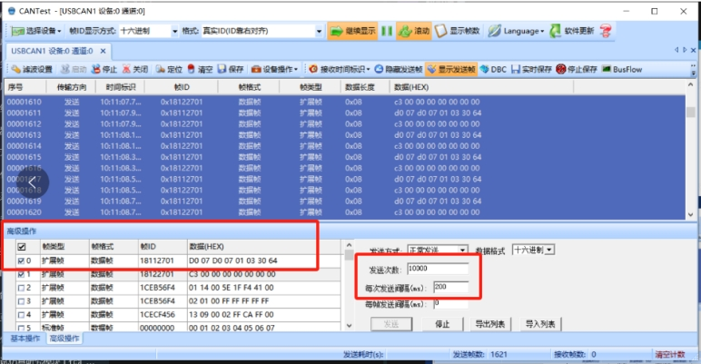

 |  |  |  | 确认发送的报文内容在PCS的BMS页面的数据相对应(SOC 48%、SOH 100%、电池组最大允许充电功率 200kW、电池组最大允许放电功率 200kW） |  |  |  |  | 字母列表
 |  |  |  | 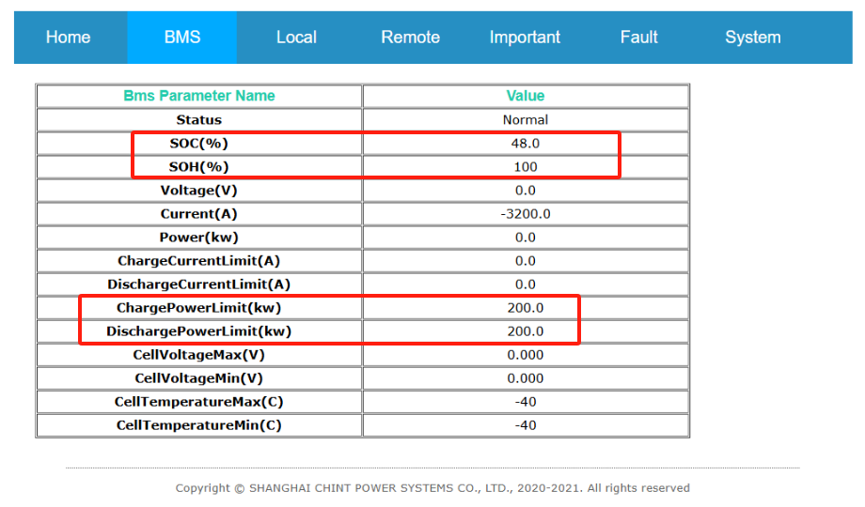

 |  |  |  | 完成一台后将CAN盒换至（4XT-8、9），确认PCS2的BMS页面数据（依次类推，注意对应CAN_H、CAN_L，7号PCS从4XT-25、26开始） |  |  |  |  | 字母列表
PCS输入干接点测试 |  |  |  | 输入PCS 1的IP地址选择System——Debug，在Group里写入64点击Set，再点击START |  |  |  |  | 列表
 |  |  |  | 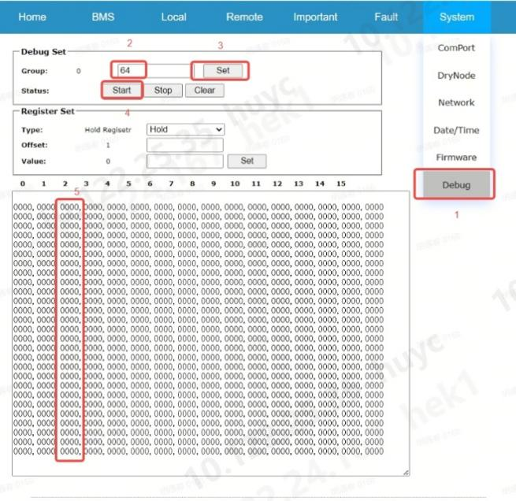
 |  |  |  | 将短接线接入（4XT-45、46），观察刚刚PCS的页面里第三列0000变成0001即可 |  |  |  |  | 列表
 |  |  |  | 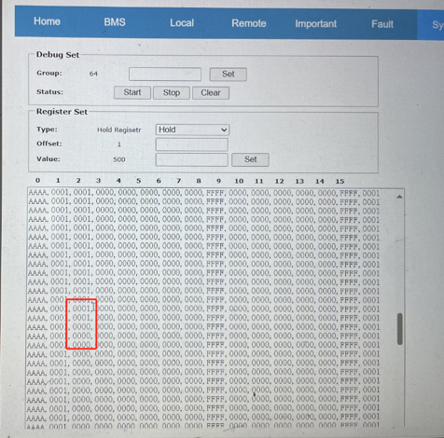

 |  |  |  | 以此类推，输入PCS 2的IP地址，短接（4XT-47、48）并观察数值变化 |  |  |  |  | 列表
系统跳闸输出 | 急停信号跳闸测试 |  | 按下急停按钮，QFM跳闸，高压断路器由合闸状态跳至分闸状态，测控室故障指示灯黄灯亮，高压室分闸指示灯绿灯亮 |  |  |  |  |  | 四级标题+段落
 | 烟感温感跳闸测试 |  | 同时触发测控室烟感温感信号，高压断路器由合闸状态跳至分闸状态，测控室故障指示灯黄灯亮，高压室分闸指示灯绿灯亮 |  |  |  |  |  | 四级标题+列表
 |  |  | 同时触发高压室烟感温感信号，高压断路器由合闸状态跳至分闸状态，测控室故障指示灯黄灯亮，高压室分闸指示灯绿灯亮 |  |  |  |  |  | 列表
 | 变压器超温跳闸测试 |  | 模拟变压器超温跳闸，高压断路器由合闸状态跳至分闸状态，测控室故障指示灯黄灯亮，高压室分闸指示灯绿灯亮 |  |  |  |  |  | 四级标题+段落
 | 变压器油位低跳闸测试 |  | 模拟变压器油位低跳闸，高压断路器由合闸状态跳至分闸状态，测控室故障指示灯黄灯亮，高压室分闸指示灯绿灯亮 |  |  |  |  |  | 四级标题+段落
 | 变压器气体继电器跳闸测试 |  | 模拟变压器气体继电器跳闸，高压断路器由合闸状态跳至分闸状态，测控室故障指示灯黄灯亮，高压室分闸指示灯绿灯亮 |  |  |  |  |  | 四级标题+四级标题
 | 变压器压力异常跳闸测试 |  | 将变压器压力释放阀向外拉出稍许，高压断路器由合闸状态跳至分闸状态，测控室故障指示灯黄灯亮，高压室分闸指示灯绿灯亮 |  |  |  |  |  | 四级标题+段落
 | 系统故障跳闸测试 |  | 在触发急停、烟感温感、变压器超温、变压器压力异常及油位低跳闸信号时，除满足上述对应跳闸要求外，还需确认系统跳闸输出信号（IO模块的1L 0.1和4L 1.5）均输出闭合信号 |  |  |  |  |  | 四级标题+段落
 | 电池箱跳闸信号输入模拟 |  | 短接（3XT-32、34），高压断路器由合闸状态跳至分闸状态，测控室故障指示灯黄灯亮，高压室分闸指示灯绿灯亮 |  |  |  |  |  | 四级标题+段落
 | 电压频率检测装置跳闸测试 |  | 接线处为8n-k1（11、12） | 8n-k1（11、12）为常闭及800V侧无电压时，QFM能无法合闸，断开8n供电并拆除8n-k1（12）的线并使用绝缘胶带包住，再次上电，QFM可以正常合闸 |  |  |  |  | 四级标题+段落+段落
充气柜设备测试（施耐德） | 分合闸测试 |  | 确保充气柜可正常解除地刀，并且分合闸正常 |  |  |  |  |  | 四级标题+段落
 | 远程分合闸测试 |  | 确保充气柜远程分合闸正常 |  |  |  |  |  | 四级标题+段落
 | 综保密码 |  | 0002 |  |  |  |  |  | 段落
 | 微机保护设置 |  | 1级目录 | 2级目录 | 3级目录 | 设置名称 |  | 参数值 | 表头
 |  |  | SETTING GROUP 1 | PROTECTION G1 | PHASE O/C G1 [50/51] | I>? |  | Trip | 表格
 |  |  |  |  |  | I> Threshold |  | 0.8In | 表格
 |  |  |  |  |  | tI> |  | 10s | 表格
 |  |  |  |  |  | I>>? |  | Trip | 表格
 |  |  |  |  |  | I>> Threshold |  | 1.2In | 表格
 |  |  |  |  |  | tI>> |  | 0.2s | 表格
 |  |  |  |  |  | I>>>? |  | Trip | 表格
 |  |  |  |  |  | I>> >Threshold |  | 4.2In | 表格
 |  |  |  |  |  | tI>>> |  | 0.0s | 表格
 |  |  |  | GLOBAL SETTINGS | LOC | Language |  | English | 表格
 |  |  |  |  |  | Nominal Frequency |  | 50Hz | 表格
 |  |  |  |  | CT RATIO | Line CT Primary |  | 100 | 表格
 |  |  |  |  |  | E/Gnd CT Primary |  | 100 | 表格
 |  |  |  |  | COMMISSIONING RS485 | Enable RS485 |  | 1：Enable <0 1>∫ 1 | 表格
 |  |  |  |  |  | Protocol |  | Modbus | 表格
 |  |  |  |  |  | Baud Rate |  | 9600 | 表格
 | 高压综保设备状态检查 |  | 确认高压综保设备压板状态与实际状态一致 |  |  |  |  |  | 四级标题+段落
充气柜设备测试（正泰） | 照明（V柜和C柜各操作一次） |  | 旋动门上旋钮,V柜、C柜照明灯亮起 |  |  |  |  |  | 列表+缩进段落
 | 加热器（V柜和C柜各操作一次） |  | 启动条件 | 温湿度控制器设定为≥75%RH或温度≤5℃启动加热器 |  |  |  |  | 列表+缩进段落+缩进段落
 |  |  | 测试方法 | 测试前，使用红外线温度枪测量加热器温度，通过湿布对温湿度传感器覆盖操作，能够成功启动加热器，启动后再次使用红外线温度枪确认加热器温度，同时温湿度控制器对应加热指示灯亮起。（布的湿度适当即可，覆盖传感器时，切勿滴水进入传感器） |  |  |  |  | 缩进段落
 | 低气压指示灯测试 |  | 短接SP1和2（回路电压DC 220V），低气压报警指示灯黄灯亮 |  |  |  |  |  | 列表+缩进段落
 | 储能回路指示灯测试 |  | 将储能旋钮旋转至储能状态，储能指示灯白灯亮 |  |  |  |  |  | 列表+缩进段落
 | 分合闸旋钮 |  | 操作分合闸旋钮，确保充气柜可正常进行分合闸操作 |  |  |  |  |  | 列表+缩进段落
 | 远程/本地旋钮 |  | 远程/本地旋钮旋至远程模式，确认远程模式下本地分合闸旋钮无法进行分合闸操作 |  |  |  |  |  | 列表+缩进段落
 |  |  | 网线连接交换机，使用Modbus Poll进行分合闸操作 |  |  |  |  |  | 缩进段落
 |  |  | 将远程本地旋钮旋至本地模式，确认本地模式下，无法使用Modbus Poll进行分合闸操作 |  |  |  |  |  | 缩进段落
 | 分合闸测试（本地测试） |  | 在断路器分闸状态时，手动合闸，断路器合闸，合闸指示灯红灯亮 |  |  |  |  |  | 列表+缩进段落
 |  |  | 在断路器分闸状态时，短接1n的2X7和2X8，断路器合闸，合闸指示灯红灯亮 |  |  |  |  |  | 缩进段落
 |  |  | 在断路器合闸状态时，手动分闸，断路器分闸，分闸指示灯绿灯亮 |  |  |  |  |  | 缩进段落
 |  |  | 在断路器合闸状态时，短接1n的2X9和2X10，断路器分闸，分闸指示灯绿灯亮 |  |  |  |  |  | 缩进段落
 |  |  | 保护跳闸在5.8.12项时做过且符合要求，可不用再次测试 |  |  |  |  |  | 缩进段落
 | 微机保护设置 | 确认高压综保设备压板状态（断路器分位、断路器合位、远方位置信号、低气压报警、弹簧未储能、接地开关合位、隔离开关合位）与实际状态一致 |  |  |  |  |  |  | 四级标题+段落
 |  | 1级菜单 | 2级菜单 | 3级菜单 | 4级菜单 | 5级菜单 | 参数名 | 参数 | 表头
 |  | SET | Conf Turing | Input Password：0000 | Chiose SET area current-area ：1 Set area selection：1（确认设置区域是1） | OC I | Low V Blk | X | 表格
 |  |  |  |  |  |  | Dir BLK | X | 表格
 |  |  |  |  |  |  | Realy | Trip | 表格
 |  |  |  |  |  |  | VAL.C | 16A | 表格
 |  |  |  |  |  |  | Delay | 0s | 表格
 |  |  |  |  |  | OC II | Low V Blk | X | 表格
 |  |  |  |  |  |  | Dir BLK | X | 表格
 |  |  |  |  |  |  | Realy | Trip | 表格
 |  |  |  |  |  |  | VAL.C | 5.2A | 表格
 |  |  |  |  |  |  | Delay | 0.2s | 表格
 |  |  |  |  |  | OC III | Low V Blk | X | 表格
 |  |  |  |  |  |  | Dir BLK | X | 表格
 |  |  |  |  |  |  | Realy | Trip | 表格
 |  |  |  |  |  |  | VAL.C | 3.5A | 表格
 |  |  |  |  |  |  | Delay | 9s | 表格
 |  | Strap | Strap SET | / |  | / | OC I S | √ | 表格
 |  |  |  |  |  |  | OC II S | √ | 表格
 |  |  |  |  |  |  | OC III S | √ | 表格
 |  |  |  |  |  |  | I Z-S OC S | × | 表格
 |  |  |  |  |  |  | II Z-S OC S | × | 表格
 |  |  |  |  |  |  | ……（其他） | × | 表格
 |  | PARA | UserParameter | Input Password：0000 | Ratio setting | / | CT | 60 | 表格
 |  |  |  |  |  |  | PT | 1 | 表格
 |  |  |  |  | time setting | / | 按照时区要求进行时间日期设置 |  | 表格
 |  |  |  |  | Serial Parameter | / | Protocol | modbus | 表格
 |  |  |  |  |  | / | ADDR | 1 | 表格
 |  |  |  |  |  |  | BUD | 9600 | 表格
 |  | 部分参数设置完后，会跳出保存页面，需打√，确认保存 |  |  |  |  |  |  | 段落
 |  | 确认主界面，右下角为AREA:01。 |  |  |  |  |  |  | 段落

